QMS
Menu | Fitur | Temuan | Capture | Status | progress
Pendaftaran Dokumen Baru |  | Ketika menambahkan Dokumen Baru , melakukan input tanggal akan tetapi typo atau kepencet angka 1 dengan (symbol tanda seru) muncul pop up , untuk pop up ini ketika di klik sukses (ok) bisa ngga untuk tidak menghilangkan formulir nya lagi | 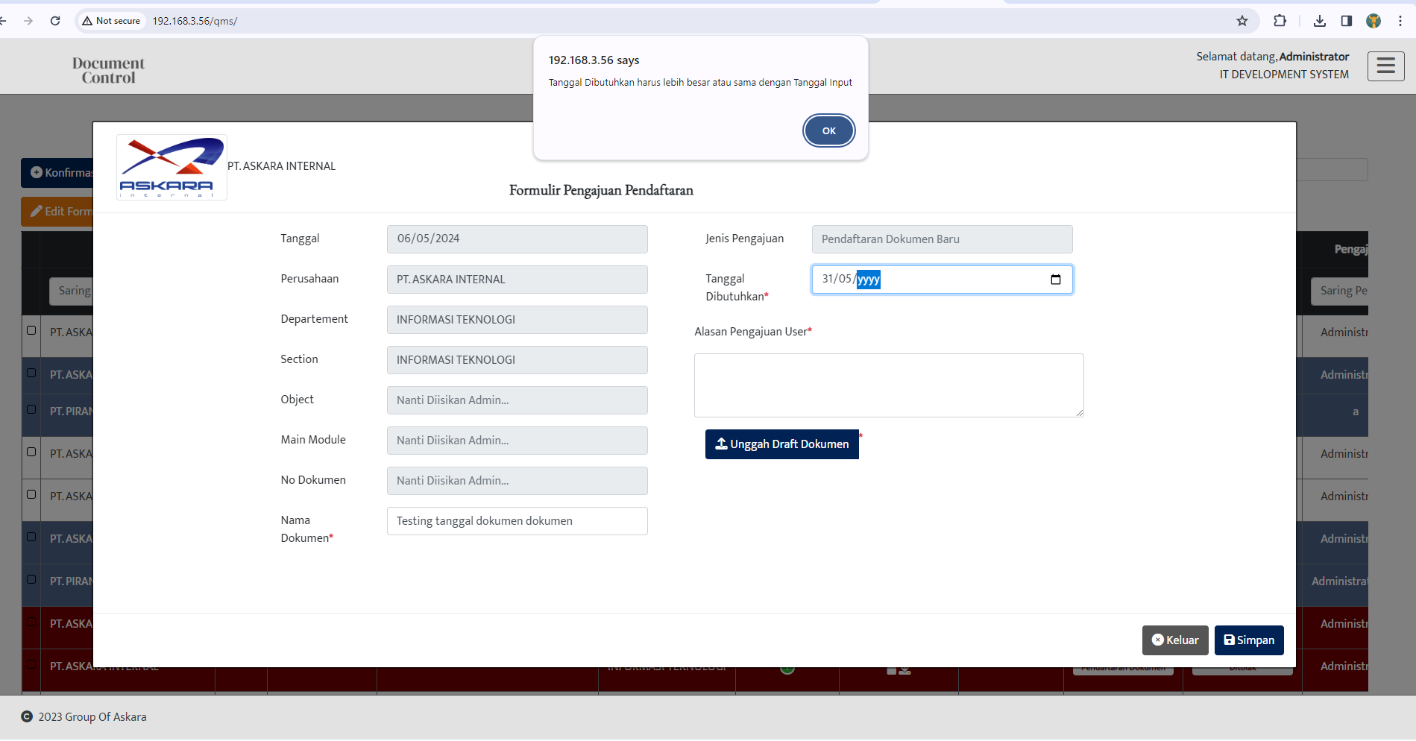 | Temuan
Pendaftaran Dokumen Baru |  | Untuk nama dokumen , tanggal dokumen , alasan pengajuan user dengan ada tanda symbol * lalu tidak di isi kemudian klik simpan halaman tidak merespon apa pun note : bisa tidak di tambahkan pop up error untuk symbol * tidak di input atau di isi |  | Temuan
Pendaftaran Dokumen Baru |  | jika di klik icon calender menampilkan tanggal yang disable dan enable dan tanggal nya bisa di pilih melalui calender picker tetapi ketika pengsian tanggal di input menampilkan pop up error |  | Temuan
Pengajuan Dokumen |  | Untuk icon Download dan Upload yang berwarna putih bisa di ubah warna nya ngga ? soalnya warnanya nabrak ketika kursor diarahkan ke icon download | 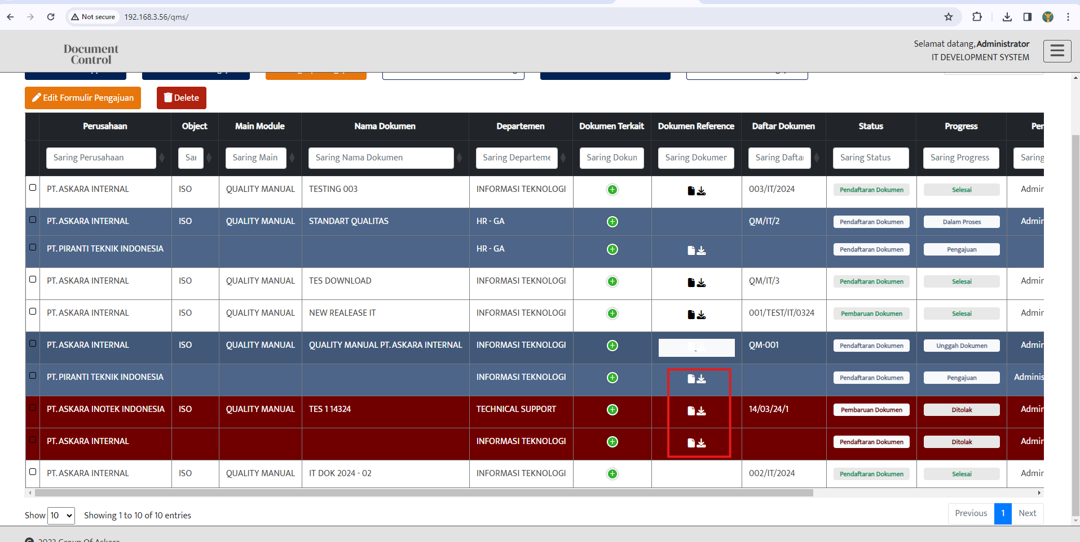 | Temuan
Pengajuan Dokumen |  | Untuk Dokumen yang belum lengkap lalu melakukan action simpan bisa di tambahkan narasi di error nya ngga ? narasi lebih detail di pop up nya |  | Temuan
Pengajuan Dokumen |  | Untuk unggah dokumen dengan mengunggah dokumen selain pdf boleh di buatkan untuk narasi error di pop up nya ngga ? ` |  | Temuan
Daftar Dokumen |  | ketika melakukan double click di salah satu column itu menampilkan action isi data ke sortir Note : Untuk di semua fitur / menu Document control |  | Temuan
Formulir Pengajuan Pendaftaran |  | Untuk Hasil upload File bisa di tampilkan ngga ? dan untuk narasi nya juga ketika upload file tidak sesuai | 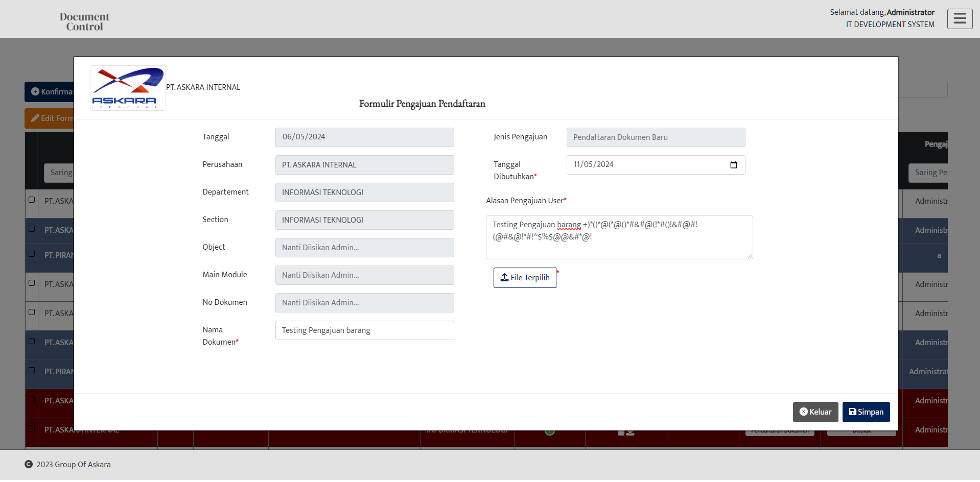 | Temuan
Formulir Pengajuan Pendaftaran |  | Untuk Alasan pengajuan user apakah semua special karakter di perbolehkan ? |  | Temuan
Approval Leader |  | (TBC) untuk pengajuan yang sudah disapprove (ditolak) kemudian di edit untuk upload file nya apakah masih bisa ? | 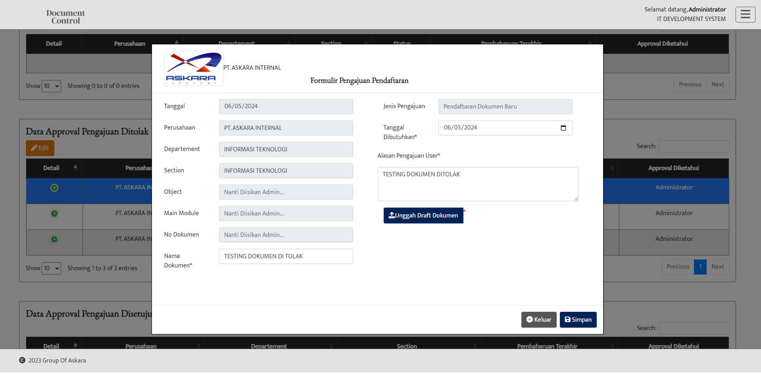 | Temuan
Approval Leader |  | (TBC) untuk file pengajuan yang sudah disapprove (ditolak) apakah bisa di edit ? Note : ketika menambahkan keterangan di alasan pengajuan user lalu klik simpan tidak ada respon apa apa |  | Temuan
Daftar Dokumen | Print | ketika daftar dokumen dilakukan checklis pada dokumen nya lalu melakukan Print (pdf & excel ) ketika di print yang ke print itu semua nya bukan yang di checklist nya aja |  | Temuan
Approval leader | Table / data Approval pengajuan data | untuk Data Approval Pengajuan di table ini secara ascending / descending ? | 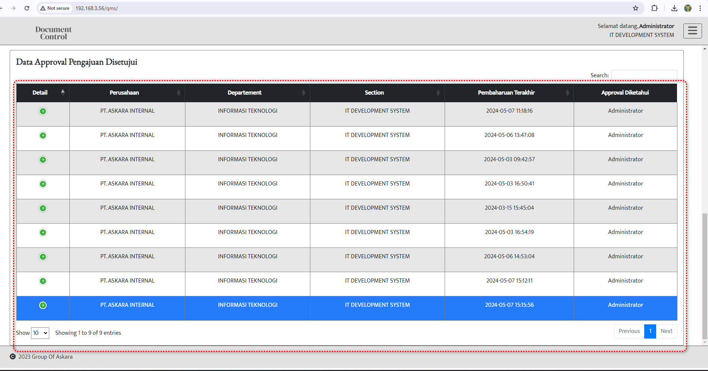 | Temuan
Pengajuan Dokumen | :Lengkapi Pengajuan Dokumen | Boleh di tambahin narasi / ditambahin pop up error ketika melakukan upload tapi tidak sesuai format nya | 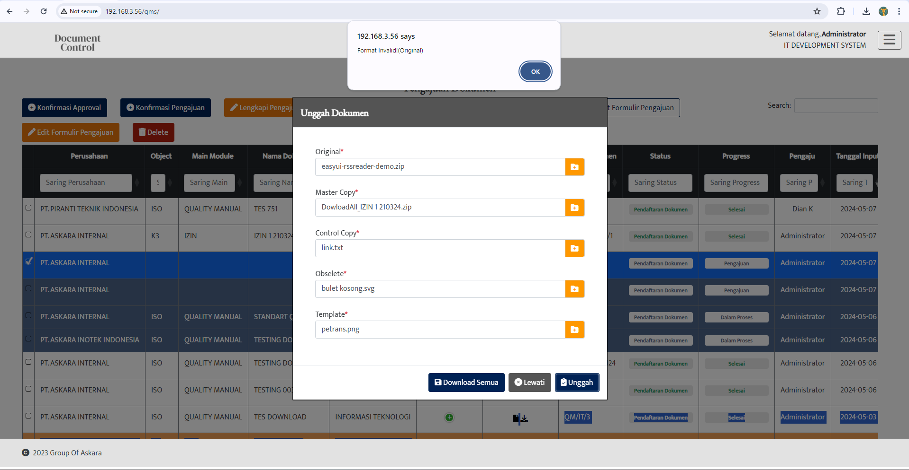 | Temuan

KPI Korporate
Menu | Fitur | Temuan | Capture | Status | Respon Programmer
KPI Korporate | Delete | Strategi Objective setelah di buat turunan tidak bisa di hapus atau di delete Note : melakukan turunan sebannyak 81 kali dan ada 2 data subjective , ketika melakukan delete tidak ada respon | 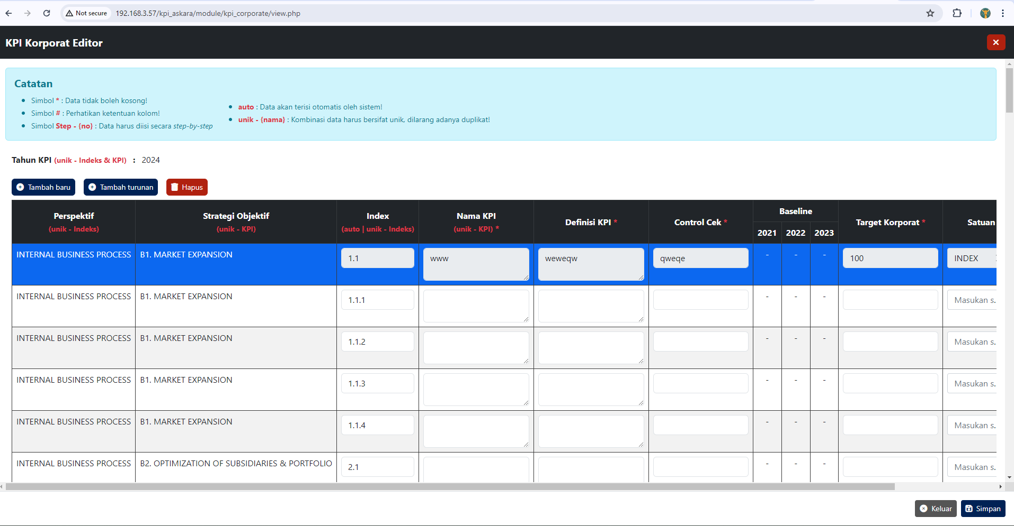 | Temuan | Tolong di make sure lagi untuk data yang didelete ini statusnya sudah terbit atau belum yah? bisa lebih spesifik lagi?
KPI Korporate | Print | ketika melakukan cetak / Print tidak ada action / tidak ada respon | 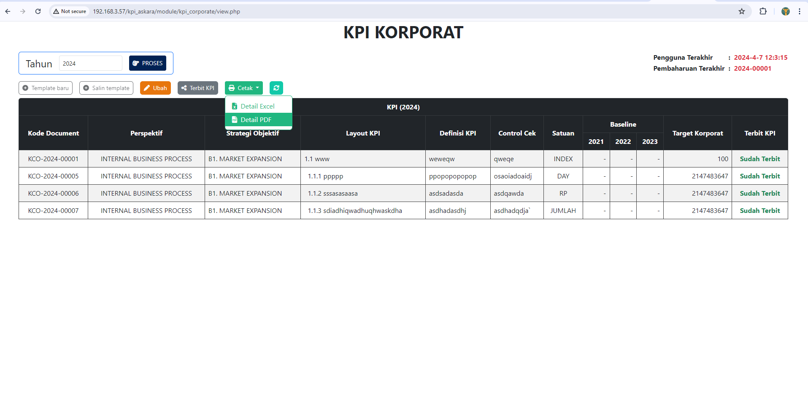 | Temuan | Menunggu user client mengeluarkan template
KPI Korporate | Target korporate symbol mandatory | untuk menu yang ada symbol mandatory nya ketika tidak di input masih bisa di save | 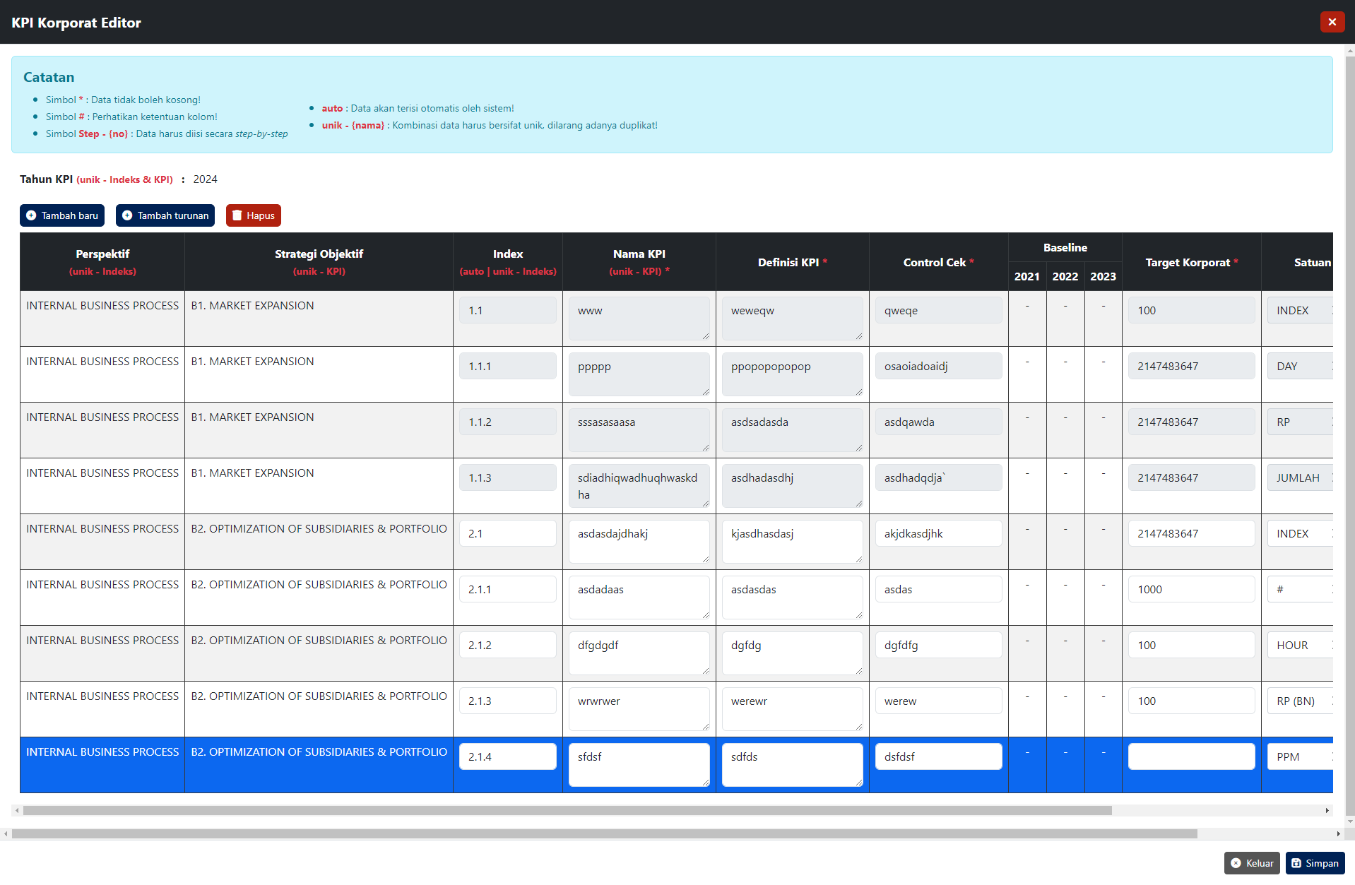 | Temuan | Ini untuk tepatnya bagian mana yah mas? karena kolom mandatory lumayan banyak
KPI Korporate | Pop up Narasi | Untuk Narasi bahasa nya boleh di buat sama ngga ? | 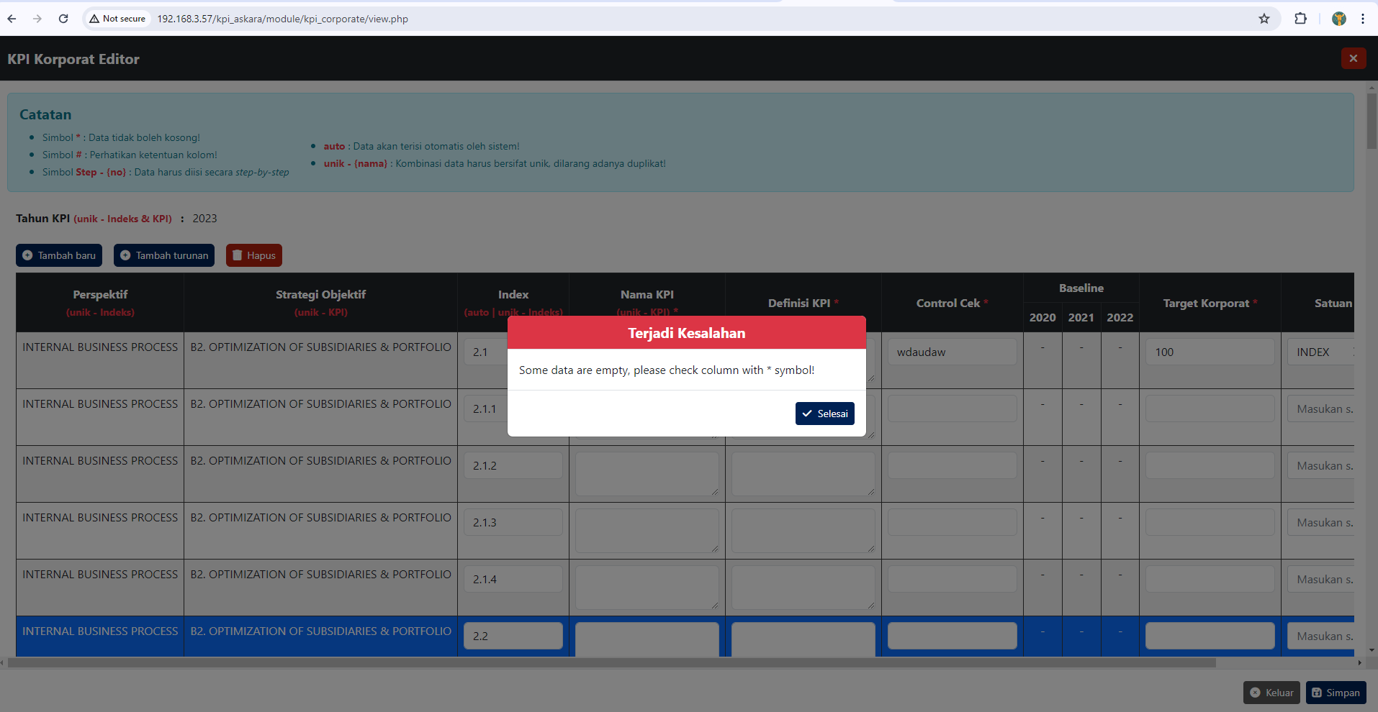 | Fixing | -
KPI Korporate | Edit KPI Korporate | Untuk nama KPI apakah boleh menggunakan Symbol / Spesial karakter ? | 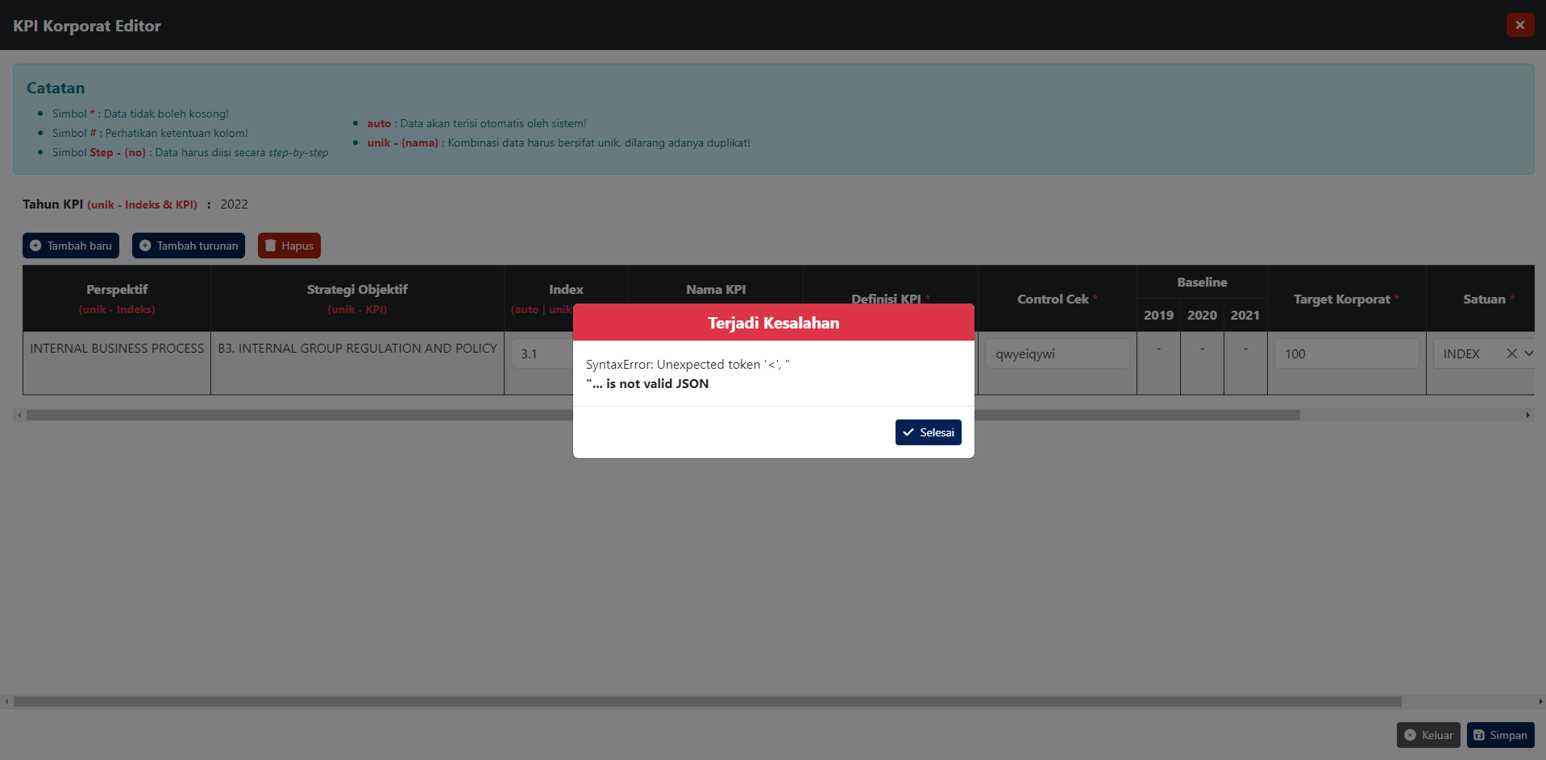 | Temuan | sebenernya boleh, karena tidak ada batasan untuk itu... tapi gambar menunjukan error backend, bisa gak di simulasiin lagi ke saya pas dierror ini sambil buka `web developer tools > network`
KPI Korporate | Edit KPI Korporate | Ketika penginputan KPI ada yang salah lalu klik selesai halaman auto ke refresh dan hasil yang sudah di input hilang semua |  | Temuan | error backend sama seperti yang atas, seperti biasa simulasi
KPI Korporate | Edit KPI Korporate | Untuk nama KPI ketika diinput menggunakan "https://docs.google.com/spreadsheets/d/1E5_E7ev4j7YyfHV2xSKaPMHCAlYRxqzPakMk5nYCNZ8/edit?hl=id&pli=1#gid=375633800" beberapa kali menampilkan narasi error |  | Temuan | error backend sama seperti yang atas, seperti biasa simulasi
KPI Unit Bisnis | Ubah data | Melakukan Ubah data lalu klik salah satu bulan di Bulan Pengisian layar nya seperti di bagi 2 | 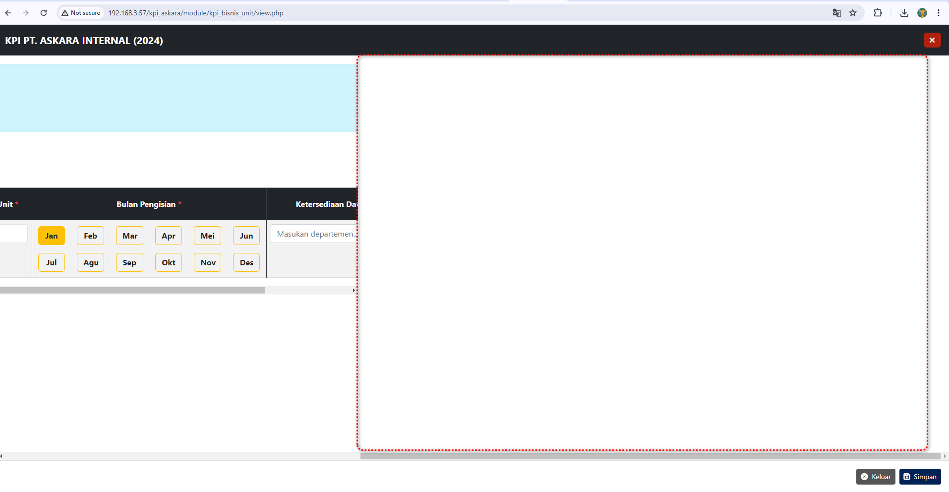 | Temuan
KPI Unit Bisnis | Refresh data | Ketika melakukan Refresh data menampilkan pop up error | 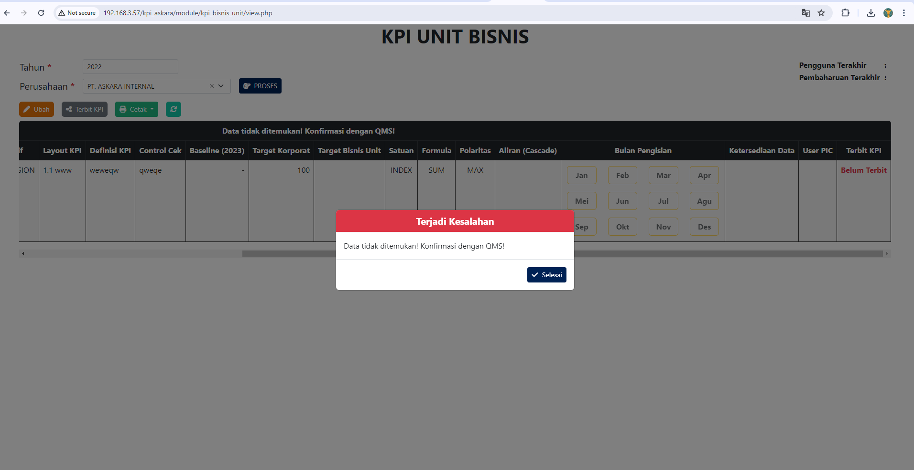 | Temuan
KPI Devisi Korporat | Pop up error | Sudah klik selesai di pop up errror tapi masih menampilkan pop up error | 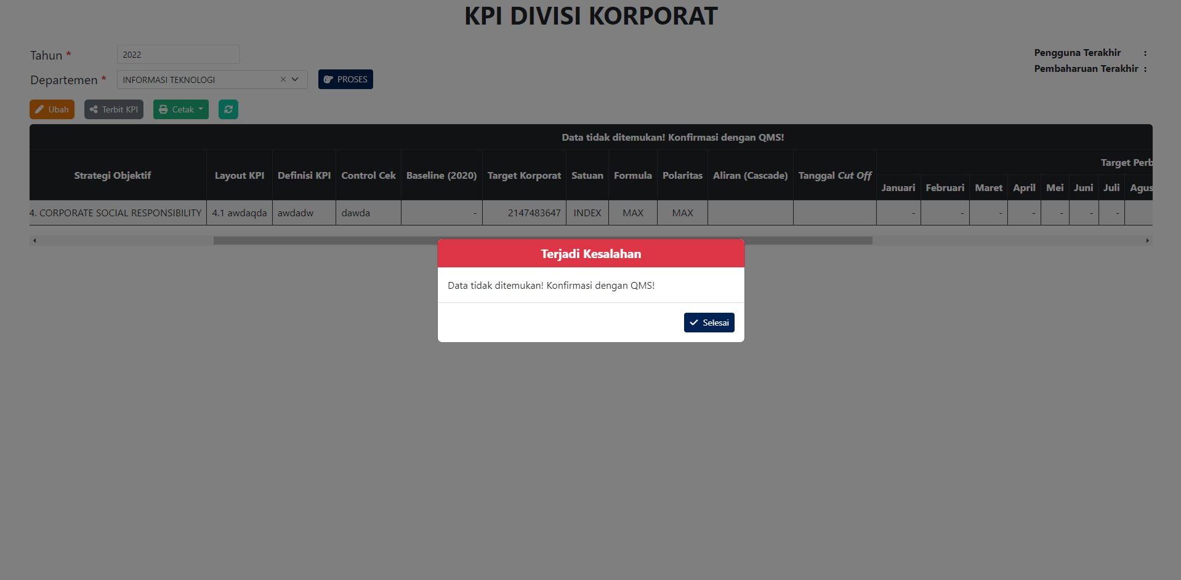 | Temuan
KPI Devision Korporste | Pop up error | ketika melakukan ubah data dan sudah di input untuk data nya lalu klik simpan menampilkan error | 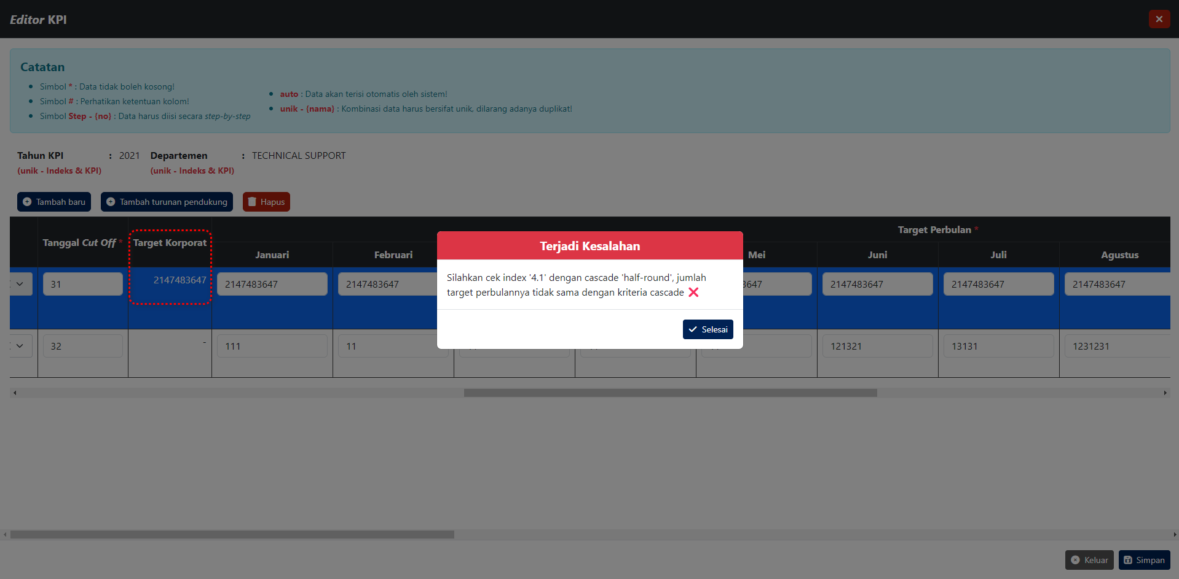 | Temuan

